Fuente
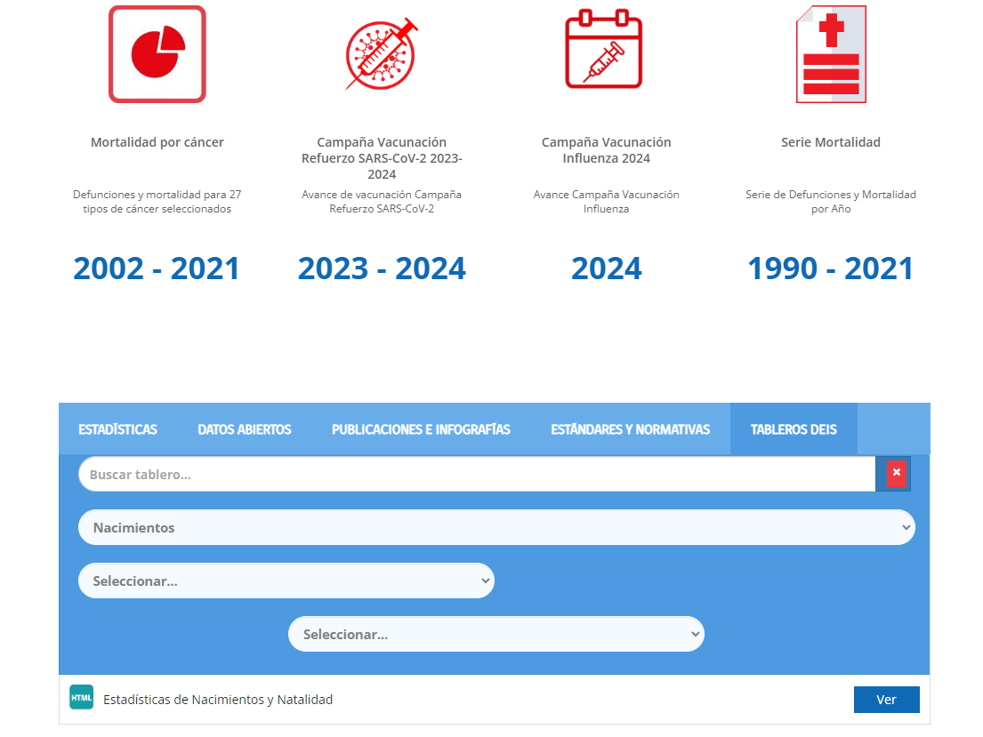
Fuente: DEIS MINSAL (https://deis.minsal.cl/#tableros)
Nacimientos/Estadísticas de Nacimientos y Natalidad

